关系图
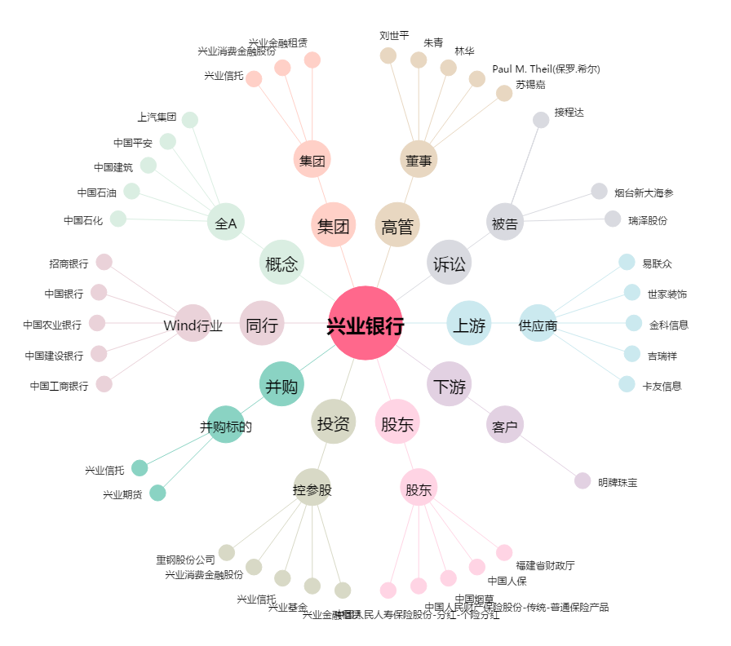
兴业银行[601166.SH] - 关系概览图

